banán eredmények
KEDVELTSÉGI RANGSOR | TERMÉK FOTÓ * | TERMÉK NEVE | ÁR * (Ft/kg) | JELÖLÉSEN FELTÜNTETETT FORGALMAZÓ/SZÁLLÍTÓ/CSOMAGOLÓ * | SZÁRMAZÁSI ORSZÁG | HATÓSÁGI MINTAVÉTEL HELYE | OSZTÁLY/ MÉRET/FAJTA | KEDVELTSÉGI VIZSGÁLAT |  |  |  |  |  | HATÓSÁGI MIKROBIOLÓGIAI VIZSGÁLAT |  | HATÓSÁGI ANALITIKAI VIZSGÁLAT
 |  |  |  |  |  |  |  | KÜLSŐ MEGJELENÉS (HÉJASTÓL) | ÁLLOMÁNY (HÉJ NÉLKÜL) | SZÍN (HÉJ NÉLKÜL) | ILLAT (HÉJ NÉLKÜL) | ÍZ (HÉJ NÉLKÜL) | ÖSSZESÍTETT PONTSZÁM | PENÉSZGOMBA* (CFU/vizsgált felület) | PENÉSZGOMBA* (CFU/g) | NÖVÉNYVÉDŐSZER-MARADÉK* |  |  |  | ÖSSZES CUKORTARTALOM* (%(m/m)) | KALCIUM (mg/kg) | KÁLIUM (mg/kg)
1 | 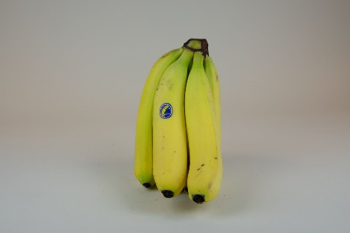 | Excelban Banán | 579 | Sz: Ta-Moro Kft. 1239 Budapest, Nagykőrösi út 353. | Ecuador | CBA Vörösvár Kft. Récsei Center 1146 Budapest, Szabó József utca 6. | I. osztály P19 Cavendish | 10.84 | 8.80 | 6.32 | 5.74 | 14.29 | 39.7 | > 1,5*104 | < 1*101 | megfelelt | imazalil: tiabendazol: | 0,202 mg/kg 0,148 mg/kg | (MRL = 2 mg/kg) (MRL = 6 mg/kg) | 24.3 | 92.7 | 3854
2 | 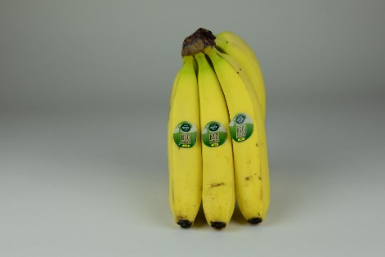 | Natur aktiv Bio banán | 599 | Cs: Greenyard Fresh GmbH Laxenburger Str. 365 A1 1230 Wien, Austria | Peru | Aldi Magyarország Élelmiszer Bt. 1171 Budapest, Pesti út 237/P. | _ | 11.16 | 9.07 | 6.17 | 5.30 | 13.72 | 39.2 | > 1,5*104 | 6,9*102 | megfelelt |  | _ |  | 19.6 | 95.3 | 3263
3 | 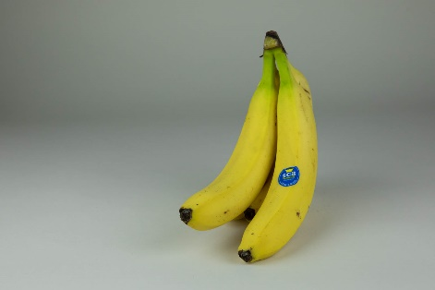 | SCB Premium banán | 419 | Sz: VVISS spol. s r.o. 922 42 Madunice, Kostolanská 2/540 Szlovákia F: Spar Magyarország Kereskedelmi Kft. 2060 Bicske, Spar út | Kamerun | Spar Magyarország Kereskedelmi Kft. 1106 Budapest, Kerepesi út 61. | I. osztály 20 cm + Cavendish | 8.71 | 8.65 | 6.21 | 5.50 | 14.41 | 37.3 | > 1,5*104 | < 1*101 | megfelelt | azoxistrobin: imazalil: | 0,349 mg/kg 0,205 mg/kg | (MRL = 2 mg/kg) (MRL = 2 mg/kg) | 20.4 | 75.3 | 3996
4 | 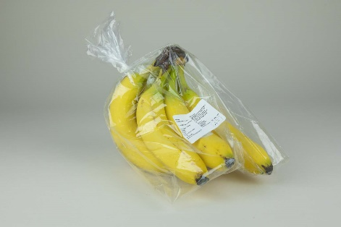 | Iren Bio banán | 599 | Sz: Compagnie Fruitiere Hungary Kft. 2360 Gyál, 7100 hrsz. Cs: Grupo Iren Dominicana Hatillo Palma, Montecristi | Dominikai Köztársaság | Auchan Magyarország Kft. 2040 Budaörs, Sport u. 2-4. | I. osztály 19 cm + Cavendish | 8.67 | 7.97 | 5.63 | 5.74 | 13.84 | 36.2 | > 1,5*104 | 8,3*102 | megfelelt |  | _ |  | 19.2 | 75.4 | 3120
4 | 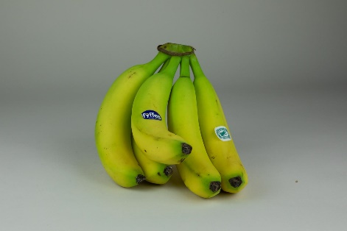 | Fyffes Banán | 419 | Sz: VVISS spol. s r.o. 922 42 Madunice, Kostolanská 2/540 Szlovákia | Costa Rica | Penny Market Kft. 1173 Budapest, Pesti út 16. | I. osztály 20 cm + Cavendish | 8.22 | 8.76 | 6.03 | 5.15 | 14.03 | 36.2 | > 1,5*104 | < 1*101 | megfelelt | buprofezin: tiabendazol: | 0,024 mg/kg 0,185 mg/kg | (MRL = 0,5 mg/kg) (MRL = 6 mg/kg) | 18.6 | 60.3 | 3504
5 | 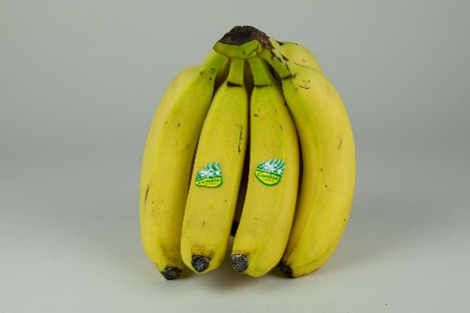 | Cumbia Banán | 339 | Sz: Tropy King Kft. 2225 Üllő, K-SPED körút 17. | Kolumbia | Metro Kereskedelmi Kft. 2040 Budaörs, Keleti utca 3. | I. osztály min. 20 cm Cavendish | 8.46 | 8.20 | 5.81 | 5.10 | 13.53 | 35.3 | 4,5*103 | 8,4*103 | megfelelt | buprofezin: imazalil: tiabendazol: | 0,052 mg/kg 0,060 mg/kg 0,025 mg/kg | (MRL = 0,5 mg/kg) (MRL = 2 mg/kg) (MRL = 6 mg/kg) | 19.5 | 82.1 | 3309
6 | 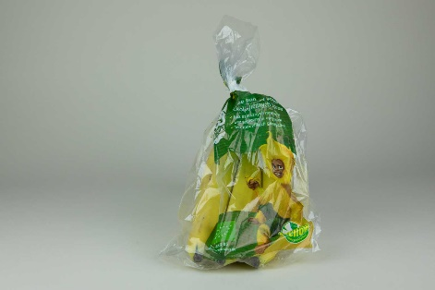 | Yellow Premium bio banán | 599 | Sz: VVISS spol. s r.o. 922 42 Madunice, Kostolanská 2/540 Szlovákia | Dominikai Köztársaság | Tesco Global Áruházak Zrt. 2040 Budaörs, Kinizsi út 1-3. | I. osztály 20 cm + Cavendish | 8.26 | 8.27 | 5.05 | 4.93 | 12.90 | 34.4 | 1*104 | 2,7*101 | megfelelt |  | _ |  | 20.8 | 94.4 | 3458
7 | 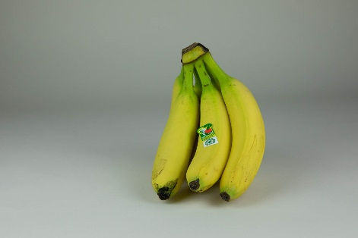 | Onkel Tuca Banán | 419 | Sz: LA LOLA Vereda Rio Frio, Municipio Zona Bananera Magdalena | Kolumbia | Lidl Élelmiszerüzlet 1173 Budapest, Pesti út 237/H. | I. osztály min. 22,8 cm Cavendish | 9.20 | 8.08 | 5.63 | 4.81 | 12.01 | 34.1 | > 1,5*104 | < 1*101 | megfelelt | azoxistrobin: miklobutanil: | 0,052 mg/kg 0,089 mg/kg | (MRL = 2 mg/kg) (MRL = 2 mg/kg) | 17.2 | 76.8 | 3537
8 | 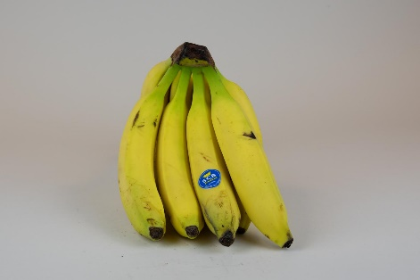 | SCB Premium banán | 499 | Sz: Fruit Country Kft. 1164 Budapest, Csókakő utca 35. | Gána | CO-OP Star Zrt. 1148 Budapest, Nagy Lajos király útja 100. | _ | 8.42 | 8.35 | 5.74 | 4.78 | 12.20 | 33.8 | 9,9*103 | < 1*101 | megfelelt | azoxistrobin: boszkalid: | 0,016 mg/kg 0,048 mg/kg | (MRL = 2 mg/kg) (MRL = 0,6 mg/kg) | 20.7 | 76.7 | 3368
9 | 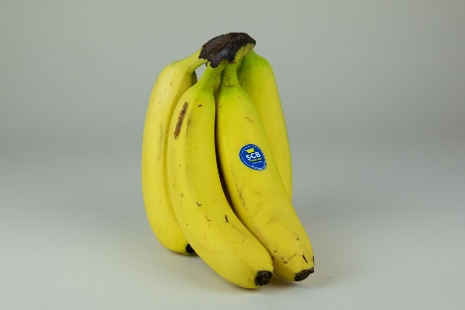 | SCB Premium banán | 419 | Sz: Zenalco S.A. Alicante, Av.Dénia, Centro Comercial Plaza Mar, 2 Spain | Kamerun | Auchan Magyarország Kft. 2040 Budaörs, Sport u. 2-4. | I. osztály 20 cm + Cavendish | 7.16 | 7.40 | 5.08 | 4.95 | 13.15 | 32.7 | 4,8*103 | 1,8*101 | megfelelt | imazalil: | 0,179 mg/kg | (MRL = 2 mg/kg) | 19.6 | 76.0 | 3217
9 | 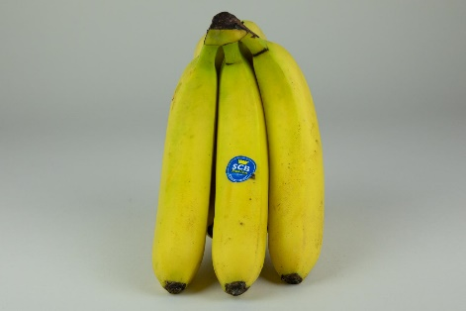 | SCB Premium banán | 349 | Sz: VVISS spol. s r.o. 922 42 Madunice, Kostolanská 2/540 Szlovákia | Kamerun | Tesco Global Áruházak Zrt. 2040 Budaörs, Kinizsi út 1-3. | I. osztály 20 cm + Cavendish | 7.61 | 7.10 | 4.87 | 5.37 | 12.64 | 32.7 | > 1,5*104 | < 1*101 | megfelelt | azoxistrobin: imazalil: | 0,010 mg/kg 0,203 mg/kg | (MRL = 2 mg/kg) (MRL = 2 mg/kg) | 19.0 | 80.6 | 3541
10 | 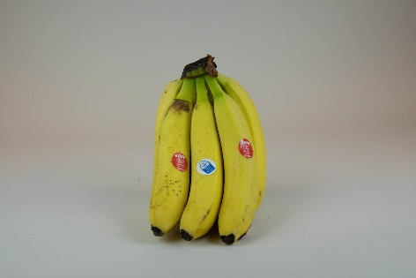 | Rewe Beste Wahl banán | 519 | Sz: Prémium Kert Kft. 6792 Zsombó, Gárdonyi Géza u. 27. | Ecuador | Reál Hungária Élelmiszer Kft. 1097 Budapest, Könyves Kálmán krt. 12-14. | _ | 5.64 | 6.69 | 5.08 | 5.25 | 12.26 | 29.8 | 3,4*103 | 3,3*102 | megfelelt | imazalil: tiabendazol: | 0,443 mg/kg 0,196 mg/kg | (MRL = 2 mg/kg) (MRL = 6 mg/kg) | 20.8 | 68.0 | 3458
11 | 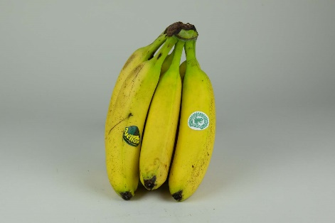 | Yellow Banán | 349 | Sz: VVISS spol. s r.o. 922 42 Madunice, Kostolanská 2/540 Szlovákia | Kolumbia | Tesco Global Áruházak Zrt. 2040 Budaörs, Kinizsi út 1-3. | I. osztály 20 cm + Cavendish | 4.99 | 7.03 | 4.83 | 4.56 | 11.69 | 28.3 | 2,9*103 | < 1*101 | megfelelt | azoxistrobin: miklobutanil: | 0,445 mg/kg 0,131 mg/kg | (MRL = 2 mg/kg) (MRL = 2 mg/kg) | 21.5 | 78.3 | 3306
12 | 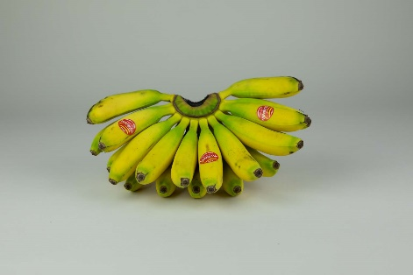 | Turbana Baby banán | 749 | Sz: Tropy King Kft. 2225 Üllő, K-SPED körút 17. | Kolumbia | Metro Kereskedelmi Kft. 2040 Budaörs, Keleti utca 3. | I. osztály Baby Banana | 6.23 | 5.53 | 3.30 | 3.53 | 8.92 | 24.2 | > 1,5*104 | < 1*101 | megfelelt | tiabendazol: | 0,071 mg/kg | (MRL = 6 mg/kg) | 22.7 | 71.0 | 3374
*: Egérrel a cellára mutatva további információ jelenik meg.

